Sheet2
Ajax（Asynchronous JavaScript + XML）
1.Ajaxとは
 | Webブラウザで画面リロードを行わずにサーバ通信を行う技術。非同期な通信技術。 リッチなUIを実現する為の技術で、例として、ボタンを押下時に、画面が再描画されずに内容の一部を書き換えるといったことものがある。代表的なWebサイトとして、GoogleMapのドラッグアンドドロップによるマップのスクロールがそれにあたる。 また、画面の一部だけ更新するので、サーバとの通信量が少なくてすみ、サーバ負荷軽減、高速描画といった効果が期待できる。 Ajaxの仕組みは、サーバサイドのサービスを、クライアントサイドのJavaScriptから呼び出し、結果を画面に書き込むことで実現される。通信のデータはXMLまたはJSON形式である。このJavascriptからHTTP通信でXML(またはJSON)をやりとりする仕組みをXMLHttpRequestと呼ぶ。

2.Ajaxフレームワーク
 | Ajaxでの実装は、普通に実装するよりもコストがかかる。開発時はフレームワークを利用することが一般的である。

 | Google Web Toolkit
 | Prototype JavaScript Framework
 | jQuery
 | Spry

3.XMLじゃない？Json形式。
 | Json(JavaScript Object Notation)
 |  | 軽量なデータ記述言語の1つ
 |  | XMLよりも少ない記述ですむので、ajaxではJson形式のデータやり取りが多い
 |  | また、JavaScriptで標準関数(eval)でパースできる

 |  | 例：名前と年齢をそれぞれの形式で記載した例
 |  | XML形式 |  |  |  |  | JSON形式
 |  | <xml> |  |  |  |  | {
 |  |  | <name>John Smith</name> |  |  |  |  | "name": "John Smith",
 |  |  | <age>33</age> |  |  |  |  | "age": 33
 |  | </xml> |  |  |  |  | }

4.jQueryを使用したAjaxのサンプル
 | 画面構成
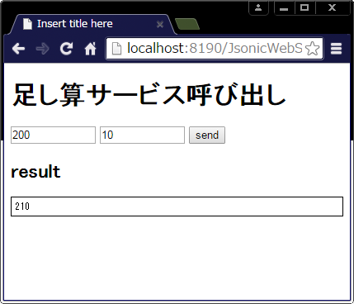

ボタンクリックでWebサービスを呼出
足し算
Webサービス

Webサービスの結果を書出し
 |  |  |  |  |  |  |  |  | エンドポイント
 |  |  |  |  |  |  |  |  | http://localhost:8190/JsonicWebServiceProvider/rpc/rpc/rpc.json

 |  |  |  |  |  |  |  |  | サービスの仕様
 |  |  |  |  |  |  |  |  |  | 数値型の引数を２つ受け取り、その合計値を戻す

 | Webサービスパラメータ(JSON-RPC 1.0プロトコルを使用)
 |  | 方向 |  |  | パラメータ | 説明
 |  | リクエスト |  |  | method | メソッド名を指定します。
 |  |  |  |  | params | パラメータを指定します。
 |  |  |  |  | id | 設定するとレスポンスのid値として同じ値が戻されます。
 |  | レスポンス |  |  | result | 成功した時には、結果が設定されます。
 |  |  |  |  | error | エラーの時にはエラー情報が設定されます。
 |  |  |  |  | id | リクエストで設定されたidの値がそのまま戻されます。

 | ソース(jQuery 1.4以前の書き方)
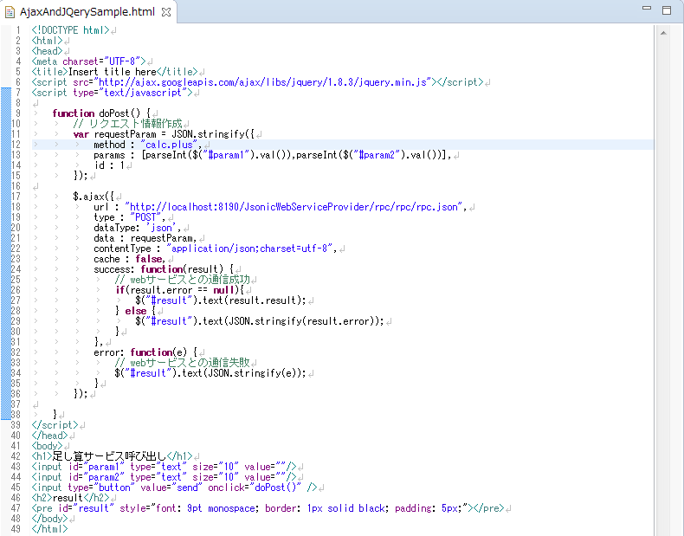

 | ソース(jQuery 1.5以上の書き方)
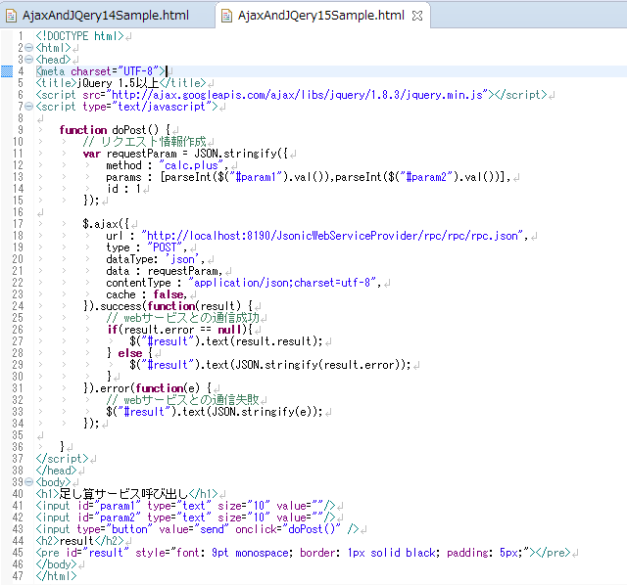

 |  |  |  |  |  |  |  |  |  |  | $.ajax()はjqXHRオブジェクト
 |  |  |  |  |  |  |  |  |  |  | を戻すようになった。

 |  |  |  |  |  |  |  |  |  |  | 成功時の処理と失敗時の処理が
 |  |  |  |  |  |  |  |  |  |  | ajax()と並列に書ける

 | ソース(jQuery 1.8以上の書き方)
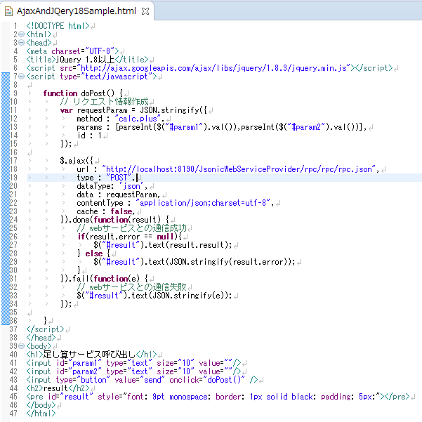

 |  |  |  |  |  |  |  |  |  |  | 公式リファレンスより

 |  |  |  |  |  |  |  |  |  |  | success → done
 |  |  |  |  |  |  |  |  |  |  | error → fail
 |  |  |  |  |  |  |  |  |  |  | complete → always
 |  |  |  |  |  |  |  |  |  |  | を代わりに使用する。

 | (発展型)Deferredを用いた書き方
 |  | Deferredとは
 |  |  | jQueryの原文の訳
 |  |  | jQuery.Deferred() はコールバック関数の管理、実行に改善をもたらします。具体的には、jQuery.Deferred()は複数のコールバックの実行を柔軟に行うことができ、これらのコールバック関数は、オリジナルのコールバックのディスパッチが発生しているかどうかにかかわらず実行されます。
 |  |  | うん、よくわからない。。。
 |  |  | jQuery 1.5から導入された、非同期処理をうまく扱うための標準モジュールらしいです。
 |  |  | 処理の並列化や直列化を共通のインターフェースで実装できるらしいです。
 |  |  | 複数の非同期処理を扱うときにはお世話になると思います。

 | 例：複数の非同期処理A,Bを扱い、A,Bが両方終了した時点で結果を返すようにしたい。
 |  | Deferredを使わない場合
 |  |  | var data_a, data_b;

 |  |  | $.getJSON('a.json', function (data_a) {
 |  |  | $.getJSON('b.json', function (data_b) {
 |  |  | // 両方終わった時の処理
 |  |  | console.log(data_a, data_b);
 |  |  | });
 |  |  | });

 |  | Deferredを使った例
 |  |  | $.when(
 |  |  | $.getJSON('a.json'),
 |  |  | $.getJSON('b.json')
 |  |  | )
 |  |  | .done(function(data_a, data_b) {
 |  |  | // すべて成功した時の処理
 |  |  | console.log(data_a, data_b);
 |  |  | })
 |  |  | .fail(function() {
 |  |  | // エラーがあった時
 |  |  | console.log('error');
 |  |  | });
 |  |  | Deferredはどこで使ってるのかというと、jQuery.getJSONはDeferredインタフェースを備えています。
 |  |  | ちなみに、jQuery.ajaxもDeferredインタフェースを備えています。
 |  |  | jQuery.whenはDeferredインタフェースを備えた関数を並列実行させることができます。
 |  |  | 直列実行させたい場合は、jQuery.thenを使用します。

 |  | Deferredインタフェースを備えた関数とは
 |  | 1) | jQuery.Deferred#promise を返す関数です。
 |  |  |  | var dfdFunc = function () {
 |  |  |  | var dfd = jQuery.Deferred();
 |  |  |  | return dfd.promise();
 |  |  |  | };

 |  | 2) | promiseは状態は３の状態を持っています。「実行中」「成功」「失敗」の３つです。
 |  |  | 普通はpromise状態は、resolve(成功)または、reject(失敗）で確定させて戻します。
 |  |  |  | var dfdFunc = function (cond) {
 |  |  |  | var dfd = jQuery.Deferred();
 |  |  |  | cond ? dfd.resolve() : dfd.reject();
 |  |  |  | return dfd.promise();
 |  |  |  | };

 |  | 3) | promiseの状態に応じて、成功ならpromise#doneが、
 |  |  | 失敗ならpromise#failのコールバック関数が実行されます。
 |  |  | dfdFunc(true)
 |  |  | .done(function () { console.log('Resolved!'); })
 |  |  | .fail(function () { console.log('Rejected!'); });

